აქსესუარები.
დანართი N1 ფასების ცხრილი
N | დასახელება | ტექნიკური მახასიათებლები | პრეტენდენტის მიერ შემოთავაზებული საქონლის ტექნიკური მახასიათებლები | საილუსტრაციო სურათი | რაოდენობა | ერთეულის ფასი | საერთო ღირებულება | წარმოშობის ქვეყანა და მწარმოებელი კომპანია
1 | ტუალეტის ქაღალდის დისპენსერი მექანიკური | უჟანგავი მეტალის, კედელზე დასამონტაჟებელი, საკეტით, დიამეტრი: არანაკლებ 220 მმ |  | 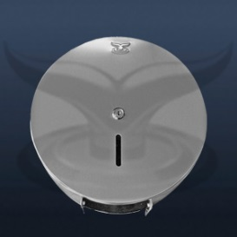 | 126 |  | 0.00 | წარმოშობის ქვეყანა: მწარმოებელი:
2 | ტუალეტის ქაღალდის საკიდი | კედელზე დასამაგრებელი უჟანგავი მეტალის ტუალეტის ქაღალდის დასამაგრებელი გრაგნილით |  | 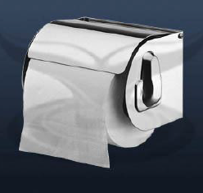 | 92 |  | 0.00 | წარმოშობის ქვეყანა: მწარმოებელი:
4 | ხელსახოცის დისპენსერი მექანიკური N1 | ქაღალდის პირსახოცის უჟანგავი მეტალის დისპენსერი საკეტით, კედელზე დასამონტაჟებელი |  | 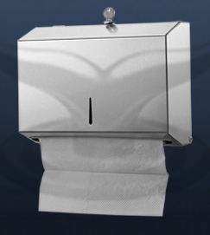 | 60 |  | 0.00 | წარმოშობის ქვეყანა: მწარმოებელი:
5 | ხელსახოცის დისპენსერი მექანიკური N2 | უჟანგავი მეტალის დისპენსერი საკეტით, კედელზე დასამონტაჟებელი ქაღალდის მოცულობა არანაკლებ 400 ცალი |  | 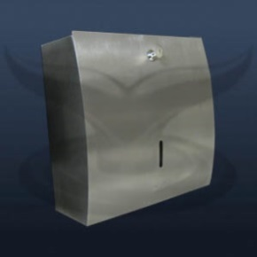 | 77 |  | 0.00 | წარმოშობის ქვეყანა: მწარმოებელი:
6 | თხევადი საპნის მექსანიკური დისპენსერი N1 | უჟანგავი მეტალის კედელზე დასამონტაჟებელი მოცულობა არანაკლებ 1 ლ |  | 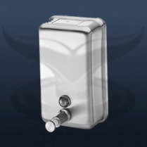 | 87 |  | 0.00 | წარმოშობის ქვეყანა: მწარმოებელი:
7 | თხევადი საპნის მექსანიკური დისპენსერი N2 | უჟანგავი მეტალის კედელზე დასამონტაჟებელი მოცულობა არანაკლებ 1 ლ |  | 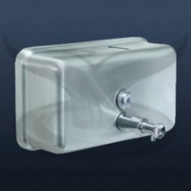 | 104 |  | 0.00 | წარმოშობის ქვეყანა: მწარმოებელი:
8 | თხევადი საპნისა და დეზინფექციის დისპენსერი | კედელზე დასამონტაჟებელი მოცულობა არანაკლებ 0,5 ლ ზომები : 260 X 95 X 180 მმ |  | 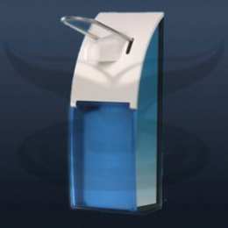 | 8 |  | 0.00 | წარმოშობის ქვეყანა: მწარმოებელი:
9 | უნიტაზის დასაჯდომის საფენის დისპენსერი | უჟანგავი მეტალის კედელზე დასამონტაჟებელი |  | 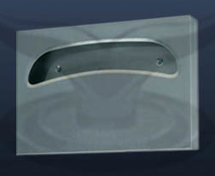 | 209 |  | 0.00 | წარმოშობის ქვეყანა: მწარმოებელი:
 | საერთო ღირებულება დღგ-ს ჩათვლით |  |  |  |  |  | 0.00

 | შენიშვნა: - ტექნიკური მახასიათებლები პრეტენდენტმა უნდა მიუთითოს ზუსტად „არანაკლებ“/„არაუმეტეს“-ის გარეშე.
 | მიმწოდებლის დასახელება: -------------------------------------------

